Shortest path
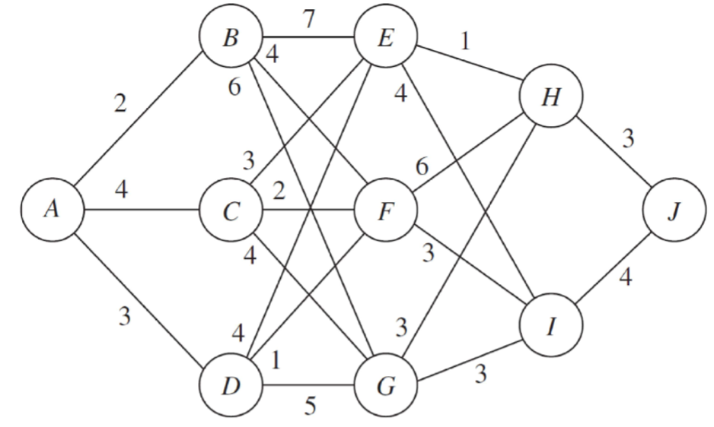

Stage 4 | Omkostninger i midten af tabellerne
Fra/til | J
H | 3
I | 4

Stage 3
Fra/til | H | I |  | min
E | 4 | 8 |  | 4
F | 9 | 7 |  | 7
G | 6 | 7 |  | 6

Stage 2
Fra/til | E | F | G |  | min
B | 11 | 11 | 12 |  | 11
C | 7 | 9 | 10 |  | 7
D | 8 | 8 | 11 |  | 8

Stage 1
Fra/til | B | C | D |  | min
A | 13 | 11 | 11 |  | 11

Optimale ruter
Nr 1 | A -> C -> E -> H -> J
Nr 2 | A -> D -> E -> H -> J
Nr 3 | A -> D -> F -> I -> J

